상품제안서
플레이기어 PK402 블루투스 무선키보드 | 상품코드: F30534

 |  |  |  |  |  |  | 02-412-0044 | www.easy1.co.kr
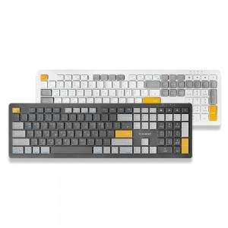

【상세/제작정보】 | *택배비: 10개당 6000원

【인쇄/포장옵션】 | 레이저 / 포장지포장

【공급단가】 | 수량 | 38~ | 50~ | 100~ | 300~ | 500~
*VAT별도 | 단가 | 28,750원 | 28,290원 | 27,600원 | 26,910원 | 26,450원

【상품 URL】 | http://www.easy1.co.kr/src/goods_detail.php?gdno=30534

